login动作
接口URL： |  | https://koto-hsc3.revn.jp/auth/login
方法： |  | POST
请求参数： |  | _csrfToken | 从cookie获取
 |  | login_id | 程序的入参 | 用户名
 |  | password | 程序的入参 | 密码
 |  | _Token[fields] | 从login页面解析
 |  | _Token[unlocked] | 空白

登录成功需要重定向到预约首页。

重定向地址应该可以在login的response header中获得，或者我们作为常量写死也行？
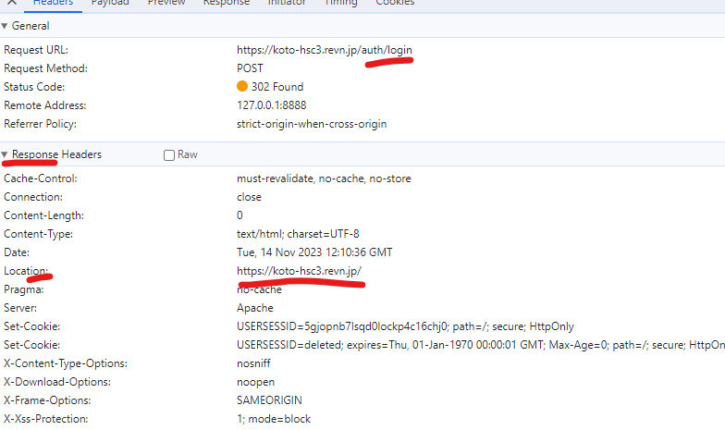

访问 预约首页

请求URL： | https://koto-hsc3.revn.jp/
方法： | GET

